工作表1
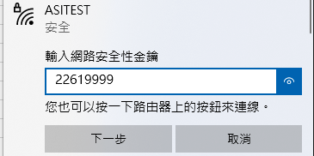
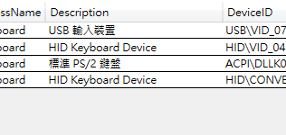
M1CE/SHI 6JAWL7 TSAMZGAE 0381 275Y026A0016 34C>5180 3275BAE 2A 0 AE N,測試,

工作表2
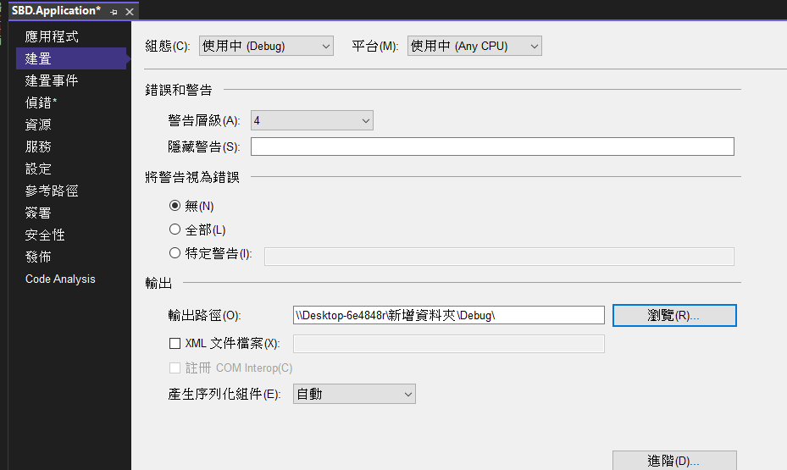
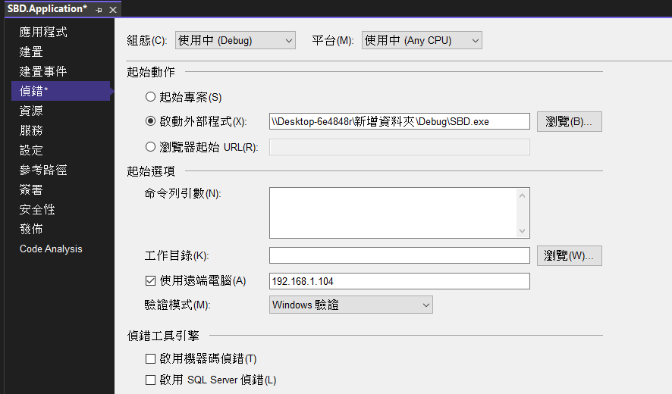

\\Desktop-6e4848r\新增資料夾\Debug\
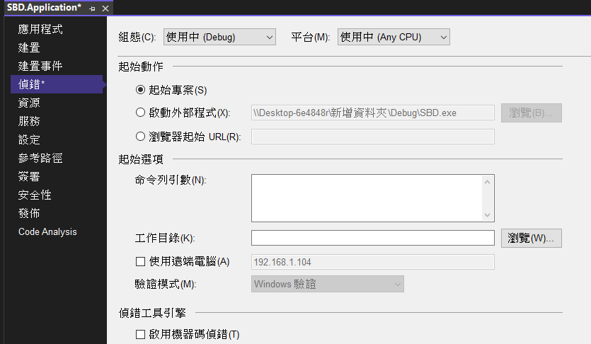
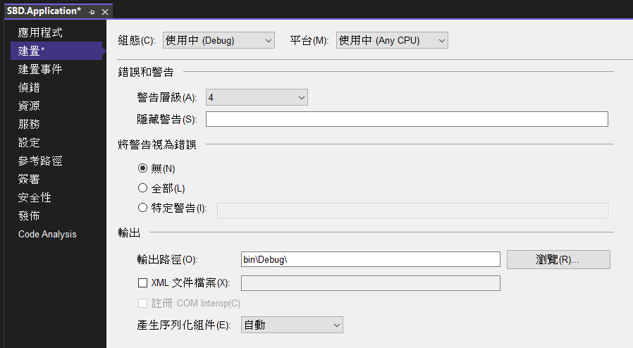

bin\Debug\

